31 着工建築物（人口１人当たり工事費予定額）
 | 31 着工建築物（人口１人当たり工事費予定額）

 | 時点 2019(R1)年度 |  |  |  |  |  |  |  |  |  | 平 均 値 | 197
 | 単位 千円，棟（むね） |  |  |  |  |  |  |  |  |  | 標準偏差 | 186
 | 市町村名 | 指標 | 順位 |  | #REF! | 着工建築物数 | 市町村名 | 指標 | 順位 |  | #REF! | 着工建築物数

 | 千葉県 | 210 |  | － |  | 29,718 | 八街市 | 95 |  | 42 |  | 228
 | 千葉市 | 164 |  | 17 |  | 3,980 | 印西市 | 902 |  | 1 |  | 1,288
 | 銚子市 | 114 |  | 37 |  | 175 | 白井市 | 294 |  | 8 |  | 212
 | 市川市 | 165 |  | 16 |  | 2,035 | 富里市 | 96 |  | 41 |  | 199
 | 船橋市 | 154 |  | 20 |  | 2,824 | 南房総市 | 73 |  | 50 |  | 147
 | 館山市 | 137 |  | 31 |  | 257 | 匝瑳市 | 84 |  | 47 |  | 136
 | 木更津市 | 217 |  | 12 |  | 815 | 香取市 | 120 |  | 34 |  | 316
 | 松戸市 | 118 |  | 36 |  | 1,943 | 山武市 | 94 |  | 43 |  | 197
 | 野田市 | 157 |  | 18 |  | 880 | いすみ市 | 112 |  | 38 |  | 153
 | 茂原市 | 143 |  | 26 |  | 407 | 大網白里市 | 148 |  | 23 |  | 212
 | 成田市 | 156 |  | 19 |  | 598 | 酒々井町 | 229 |  | 10 |  | 111
 | 佐倉市 | 98 |  | 40 |  | 561 | 栄町 | 63 |  | 52 |  | 78
 | 東金市 | 129 |  | 32 |  | 361 | 神崎町 | 58 |  | 54 |  | 21
 | 旭市 | 149 |  | 22 |  | 290 | 多古町 | 79 |  | 48 |  | 57
 | 習志野市 | 142 |  | 27 |  | 596 | 東庄町 | 355 |  | 7 |  | 61
 | 柏市 | 179 |  | 14 |  | 2,376 | 九十九里町 | 62 |  | 53 |  | 42
 | 勝浦市 | 77 |  | 49 |  | 64 | 芝山町 | 413 |  | 5 |  | 37
 | 市原市 | 178 |  | 15 |  | 1,055 | 横芝光町 | 104 |  | 39 |  | 111
 | 流山市 | 792 |  | 3 |  | 1,644 | 一宮町 | 226 |  | 11 |  | 215
 | 八千代市 | 264 |  | 9 |  | 1,307 | 睦沢町 | 89 |  | 46 |  | 33
 | 我孫子市 | 119 |  | 35 |  | 515 | 長生村 | 184 |  | 13 |  | 73
 | 鴨川市 | 144 |  | 25 |  | 99 | 白子町 | 66 |  | 51 |  | 37
 | 鎌ケ谷市 | 141 |  | 29 |  | 530 | 長柄町 | 570 |  | 4 |  | 36
 | 君津市 | 141 |  | 29 |  | 337 | 長南町 | 93 |  | 44 |  | 18
 | 富津市 | 146 |  | 24 |  | 262 | 大多喜町 | 142 |  | 27 |  | 33
 | 浦安市 | 877 |  | 2 |  | 512 | 御宿町 | 127 |  | 33 |  | 41
 | 四街道市 | 153 |  | 21 |  | 617 | 鋸南町 | 92 |  | 45 |  | 27
 | 袖ケ浦市 | 408 |  | 6 |  | 559

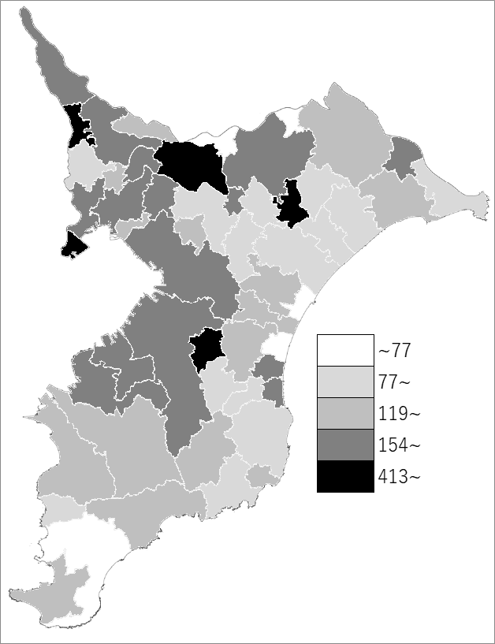
 | 千葉県の推移
 | 着工建築物数(右軸) | 指標
平成27年度 | 29915 | 183
平成28年度 | 30842 | 194
平成29年度 | 30818 | 219
平成30年度 | 30519 | 205
令和元年度 | 29718 | 210

《備 考》 ・資料出所 国土交通省「建築着工統計調査」 ・算出方法 工事費予定額÷常住人口(R2.4.1) 注）令和2年度から市町村別の数値は公表されていません。

